상품제안서
시트로펜 (모기퇴치향) | 상품코드: F03771

 |  |  |  |  |  |  | 02-412-0044 | www.easy1.co.kr
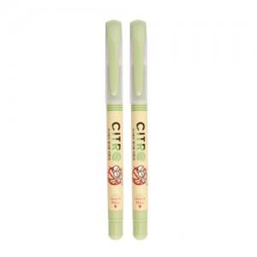

【상세/제작정보】 | 1000개이상은 이제품이 판매되는가격에 인쇄비가 포함됩니다.

【인쇄/포장옵션】 | 실크 / OPP(비닐)

【공급단가】 | 수량 | 1,000~ | 2,000~ | 3,000~ | 5,000~ | 10,000~
*VAT별도 | 단가 | 630원 | 610원 | 590원 | 560원 | 550원

【상품 URL】 | https://dev.easy1.co.kr:443/src/goods_detail.php?gdno=3771

